상품제안서
규조토발매트 욕실매트 화장실매트 소프트발매트 | 상품코드: F28511

 |  |  |  |  |  |  | 02-412-0044 | www.easy1.co.kr
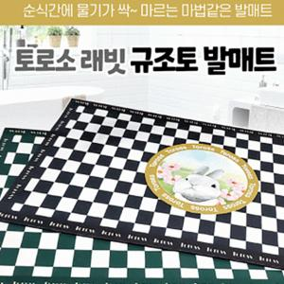

【상세/제작정보】 | 기본수량 미만 인쇄시 비용 추가. 스티커 제작및 부착 비용 별도 문의. 인쇄후 벌크 출고, OPP재포장 비용 문의.

【인쇄/포장옵션】 | 실크 / 포장불가능

【공급단가】 | 수량 | 50~ | 100~ | 500~ | 1,000~ | 2,000~
*VAT별도 | 단가 | 7,680원 | 7,550원 | 7,360원 | 7,230원 | 7,040원

【상품 URL】 | http://www.easy1.co.kr/src/goods_detail.php?gdno=28511

